Sheet1
1)
 |  |  |  | BONOS 0 - CUPÓN
HOY = | 2021-12-15
N = | 100 |  |  | 0 | 2021-12-15 | -99 | -97.65 | -96.06 | -94.03 | -91.47
T. C. = | 0.04 |  |  | 1 | 2022-06-15 | 100 | 0 | 0 | 0 | 0
M = | 2 |  |  | 2 | 2022-12-15 |  | 100 | 0 | 0 | 0
PAGA = | 15 / 6 Y 15 / 12 |  |  | 3 | 2023-06-15 |  |  | 100 | 0 | 0
VENCE = | 2024-06-15 |  |  | 4 | 2023-12-15 |  |  |  | 100 | 0
 |  |  |  | 5 | 2024-06-15 |  |  |  |  | 100
 |  |  |  | SPOT | TIR TES | 1.010% | 1.196% | 1.349% | 1.551% | 1.799%
 |  |  |  |  | CHECK | 1.010% | 1.196% | 1.349% | 1.551% | 1.799%
FLUJOS DEL BONO |  |  | Valores descontados a la tasa de oportunidad del 0-cupon
0 | 2021-12-15 | 0 | -101.0342
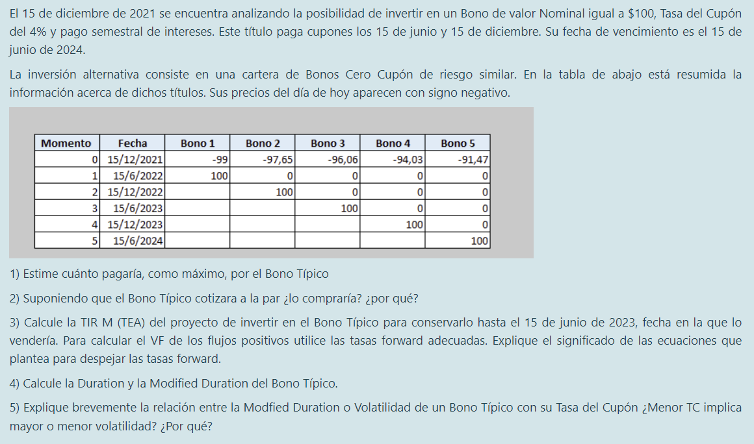
1 | 2022-06-15 | 2 | 1.98
2 | 2022-12-15 | 2 | 1.953
3 | 2023-06-15 | 2 | 1.9212
4 | 2023-12-15 | 2 | 1.8806
5 | 2024-06-15 | 102 | 93.2994

El máximo que pagaría es = |  | 101.0342

2)

Lo compraría, porque en si es a la par, el precio (N = 100$) sería más bajo que el máximo que estoy dispuesto a pagar por esos mismos flujos

3) | (asumo que continua del ej. 2 y cotiza a la par)

T | FECHA | FLUJOS |  |  | TASAS FORWARD SEMESTRALES
0 | 2021-12-15 | -100 |  | 1 SEM | 15/06/2023 A 15/12/2023 | 2.16%
1 | 2022-06-15 | 2 |  | 2 SEM | 15/06/2023 A 15/06/2024 | 2.48% | (convertida a TES de TEA
2 | 2022-12-15 | 2
3 = venta | 2023-06-15 | 2 |  |  | VALOR DE VENTA EN 15/16/2023
4 | 2023-12-15 | 2 |  |  | 1.9577347491
5 | 2024-06-15 | 102 |  |  | 97.126171143

HAY TRES CUPONES QUE REINVIERTO EL DE 1, 2 Y 3
EL HORIZONTE ES DENTRO DE TRES SEMESTRES
COMO NO DICE QUE LOS CUPONES COBRADOS HASTA LA VENTA SE REINVIERTEN, ASUMO QUE NO SE REINVIERTEN

HORIZONTE = 3 SEMESTRES
FLUJOS NEG | 100
FLUJOS POS | 105.08390589
TIR M TES | 1.6667%
TIR M TEA | 3.3612%

4) | TIR TES = | 2% | PRECIO = | £100.00

T | FECHA | FLUJO | VA | VA / PRECIO | T * VA / PRECIO
1 | 2022-06-15 | 2 | £1.96 | 1.96% | 0.019607843137
2 | 2022-12-15 | 2 | £1.92 | 1.92% | 0.03844675125
3 | 45092 | 2 | £1.88 | 1.88% | 0.056539340073
4 | 2023-12-15 | 2 | £1.85 | 1.85% | 0.073907634082
5 | 2024-06-15 | 102 | £92.38 | 92.38% | 4.6192271301
 |  |  |  | DURATION | 4.8077286987
 |  |  |  | MOD DURATION | 4.7134595085

5)

MAYOR DURATION ES QUE EL BONO ES MÁS VOLATIL
ES DECIR EL TIEMPO PROMEDIO HASTA EL ULTIMO FLUJO ES MAYOR
SI LA TASA DEL CUPON ES BAJA, LOS CUPONES NO VALEN TANTO COMO EL NOMINAL
POR EL SISTEMA EN QUE SE COBRA UN BONO, EL ULTIMO FLUJO TIENE MAS IMPACTO SI LA TASA ES MENOR
POR ESO EN LA DURATION VA A INDICAR MAYOR TIEMPO PROMEDIO SI EL TC ES BAJO
LA MODIFIED DURATION EN REALIDAD MIDE LA SENSIBILDIAD A CAMBIOS EN LA TIR POR LO QUE EL TC NO ES TAN UTIL COMO INDICADOR DE VOLATILIDAD AL LADO DE LA TIR

